Лист1
Маслов АН | ИД23-1
Контрольная работа
Вариант 16
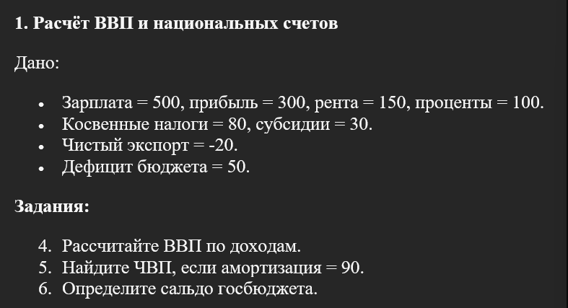

Дано:
Зарплата | 500 |  | Налоги | 80
Прибыль | 300 |  | Субсидии | 30
Рента | 150 |  | Экспорт | -20
Проценты | 100 |  | Дефицит | 50

Решение:
ВВП | 1100

Амортизация | 90 |  | Ответ:
ЧВП | 1010 |  | ВВП | 1100
 |  |  | ЧВП | 1010
Сальдо госбюджета | -50 |  | Сальдо | -50

Дано:
 | 2022 | 2023
ИПЦ | 150 | 165

Ном. Ставка | 12.00%

Решение: |  |  | Ответ:
Инфляция | 10.00% |  | Инфляция | 10.00%
Реальная ставка | 2.00% |  | Реальная ставка | 2.00%

Дано:

Факт. ВВП | 1200
Потенц. ВВП | 1300
коэфф. Оукена | 2.5

Решение: |  |  | Ответ:
Цикл. безработица | 19.23% |  | Цикл. безработица | 19.23%
 |  |  | Факт. безработица | 24.23%
Естеств. Безработица | 5.00%
Факт. безработица | 24.23%

Дано:
S = -80 + 0,25Y
I = | 150
I2 = | 120

Решение: |  |  | Ответ:
Y = | 920 |  | Равновесный доход | 920
Y2 = | 800 |  | Измененный доход | 800
 |  |  | Разница | 120

Дано:
Qd = | 250 - 3P
Qs = | 4P - 50

Решение:
P = | 7P = 300 | = | 42.86
Q = | 121.43

P = | 40
Qd = | 130
Qs = | 110
Qd > Qs => | Дефицит на рынке

Ответ:
Равновес. P | 42.86
Равновес. Q | 121.43
При P = 40 | Дефицит на рынке
Величина дефицита | 20

Дано:
s = | 0.4
δ = | 0.12
n = | 0.04
Y = | K^0,5 * L^0,5 | = > | y = k^0,5

Решение:
s * y=(δ+n) * k
0,4 * k^0,5 = (0,12 + 0,04) * k
0,4 = 0,16 * k^0,5
k^0,5 = | 2.5
k* = | 6.25

Так как A = 1
То gY = n = | 4%

Ответ:
k* | 6.25
gY | 4%

Дано:
Y1 = | 8*K1^0,3 * L1^0,7 |  | 0.039879221229
Y2 = | 12*K2^0,5 * L2^0,5 |  | 5366.5094351
K = | 400 | = | K1 + K2
L = | 500 | = | L1 + L2

Решение:

K1 = | 0.0017297117313
K2 = | 399.99827029
L1 = | 0.0078462774432
L2 = | 499.99215372

Y | 5366.5493143

Ответ:
K1 = | 0
K2 = | 399.99827029
L1 = | 0.0078462774432
L2 = | 499.99215372
Y | 5366.5493143

